Infos zum KUP-Ernteplaner
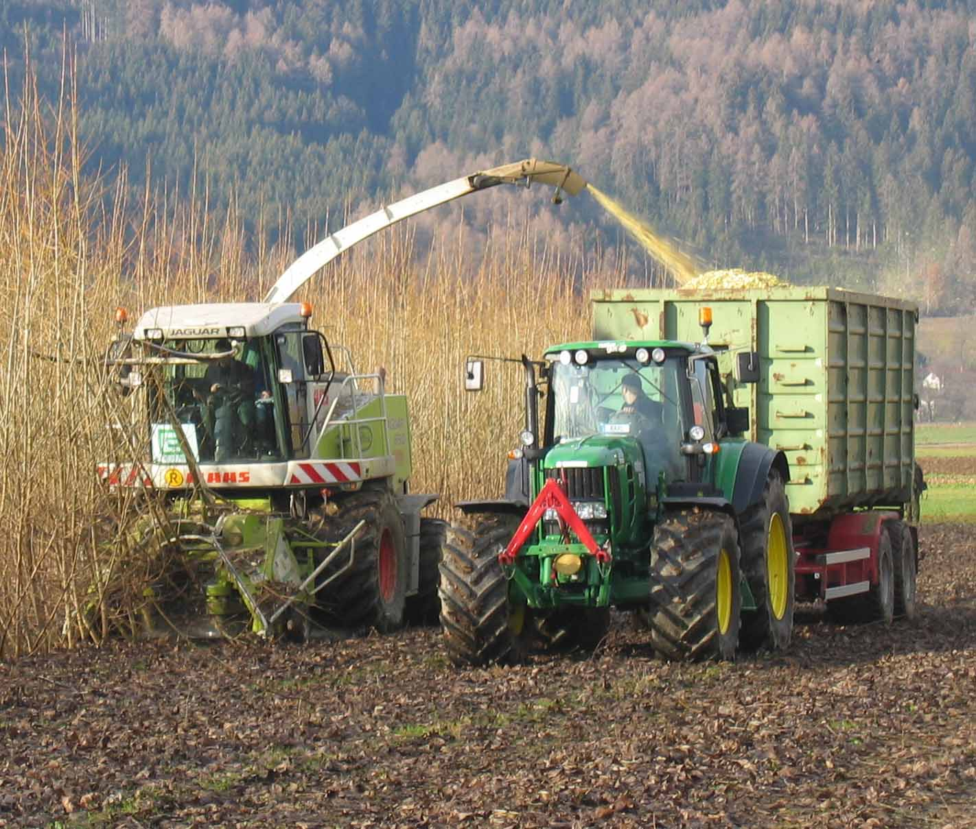
KUP-Ernteplaner
 | Version 1.1
 | Stand 01.11.2012

Dieses Programm dient der Berechnung von Kosten, die bei der Ernte und dem Transport von Biomasse von
Kurzumtriebsplantagen (KUP) anfallen.
Diesen Kosten wird der zu erwartende Erlös für die Biomasse gegenübergestellt.

Der KUP-Ernteplaner soll helfen, die Planung der Ernte zu verbessern.
Er wurde speziell darauf ausgerichtet, sowohl den unterschiedlichen standörtlichen Gegebenheiten eines Feldes als
auch den unterschiedlichen möglichen Erntemethoden Rechnung zu tragen.
Über die Eingabe von feldspezifischen Daten und die Angabe der gewählten Erntemethode lassen sich individuelle
Situationsgegebenheiten realitätsnah abbilden.
Dennoch ist zu beachten, dass die angezeigten Resultate auf Durchschnittswerten beruhen, die auf Flächen erhoben
worden sind, die weitestgehend problemlos zu beernten waren (ebenerdig, gut befahrbarer Boden).
Im Einzelfall können in Abhängigkeit von den Situationsbedingungen erhebliche Abweichungen von den angezeigten Werten auftreten.
Für die Berechnungen dienen drei verschiedene Blätter.

Blatt Ertragsschätzung
Dieses Blatt dient der Abschätzung der Biomasse, die auf dem in Frage kommenden Feld steht. Es bildet die Grundlage für die weiteren Berechnungen.
Die hier ermittelten Werte (in Schüttraummeter Frischmasse und in Tonnen absolut trockener Biomasse) werden auf die beiden Blätter "Hackgutlinien" und "Ganzbaumlinien" übertragen.
Sie beziehen sich jedoch nur auf den Zuwachs des ersten Umtriebs. Für die Folgeumtriebe sind höhere Zuwachsraten zu erwarten, jedoch liegen hierzu noch keine belastbaren
Durchschnittswerte vor. Dies gilt ebenfalls für die Leistungsdaten der verschiedenen Erntemethoden in Folgeumtrieben.

Blatt Hackgutlinien
Sollen die Hackschnitzel direkt aus den frisch geernteten Bäumen produziert werden, ist dieses Blatt zu wählen.
Bei diesen Ernteverfahren kommen üblicherweise für die Holzernte umgerüstete Feldhäcksler oder Traktoren mit Anbauhackern zum Einsatz.
Die Daten zu den Ernteverfahren finden sich im oberen Abschnitt, die Angaben für einen etwaigen Weitertransport mit Umladen der Biomasse im unteren Abschnitt.
In den hellgrün gefärbten Spalten auf der linken Seite befinden sich alle Eingabefelder, in den Spalten rechts daneben werden die automatisch berechneten Ergebnisse angezeigt.

Blatt Vollbaumlinien
Sollen die Hackschnitzel erst einige Zeit nach der Ernte aus vorgetrockneten Vollbäumen erzeugt werden, ist dieses Blatt zu wählen.
Auch Bäume mit einem Durchmesser von mehr als 15 cm in Schnitthöhe können nur mittels dieser Verfahren verwertet werden, wobei die Ernte der Bäume getrennt von ihrer Hackung erfolgt.
Bei diesen Ernteverfahren kommen üblicherweise die Motorsäge, Forsttechnik oder der Ganzbaum-Ernter "Stemster" zum Einsatz.

Was bei der Dateneingabe zu beachten ist

Da manche Daten sich nicht immer über standardisierte Rechenverfahren ermitteln lassen und oft individuelle Lösungen eingesetzt werden, sind auf jedem Blatt alternative
Eingabefelder vorhanden (hinterlegt mit blauer Farbe). Werden hier alternative Daten eingegeben, greift das Programm auf diese zurück.
Wichtig: Sollen dort eingetragene Daten nicht verwendet werden, müssen sie aus diesen Feldern wieder entfernt werden.
Felder, die mit einer Auswahlliste hinterlegt sind, sind mit einem orangen Hintergrund versehen; Ausgabefelder mit einem hellroten Hintergrund.

Dieses Programm wurde im Rahmen des Projekts "Kostenreduktion und Effizienzsteigerung von Kurzumtriebsbewirtschaftung" (CREFF) erstellt.
Das Projekt CREFF wurde mit Mitteln des Bundesministeriums für Ernährung, Landwirtschaft und Verbraucherschutz (BMELV) unter dem Förderkennzeichen 22010308
über die Fachagentur Nachwachsende Rohstoffe e.V. (FNR) gefördert.
Die Verantwortung für dieses Programm liegt bei dem Herausgeber.

Herausgeber und copyright:
Forstliche Versuchs- und Forschungsanstalt Baden-Württemberg (FVA)
Wonnhaldestraße 4, 79100 Freiburg
Tel.: 0761 / 4018-0; Fax: 0761 / 4018-333; E-Mail: fva-bw@forst.bwl.de
Ansprechpartner für das Programm: Dr. Michael Nahm (Tel. 0761 / 4018-271; E-Mail: michael.nahm@forst.bwl.de),
Abteilung Waldnutzung (AL: Dr. Udo Hans Sauter).

Für Kommentare, Anregungen und Verbesserungsvorschläge sind wir jederzeit dankbar.
Das vorliegende Programm repräsentiert den Stand vom Mai 2012.
Für Aktualität, Korrektheit und Vollständigkeit kann keine Gewähr übernommen werden.
Eine Haftung schließen wir aus.

copyright: FVA Freiburg
Die Weitergabe unveränderter Kopien dieses Programms ist zulässig und erwünscht.
Die Veränderung dieses Programms und die Weitergabe veränderter Kopien ist jedoch ausdrücklich untersagt.

Hackgutlinien
Eingaben für Hackgutlinien |  | Ergebnisse

Angaben zu Erntemaschinen und Transporteinheiten
 |  | Dauer der Ernte [h] | 2.3 | Bitte wählen Sie eine Erntemaschine aus.
 |  | Dauer einer Transportfahrt [min] | 32.5
Transportkosten der Erntemaschine [€] | 300
 |  | Verteilung der Kosten: | [€]
Wahl der Erntemaschine | New Holland-Mähhäcksler | Transport der Erntemaschine | 300
 |  | Ernte | 900 | Bitte wählen Sie eine Erntemaschine aus.
 |  | Transport der Biomasse | 425
Alternative Eingabe: |  | Lagerung und Weitertransport | 438
Kosten der Erntemaschine [€ / h]
 |  | Gesamt-Erntekosten (inkl.
 |  | Transport und Lagerung) | 2063
Wahl der Transporteinheiten | Traktor mit Hakenliftcontainer (35m3) | Erlös für die Biomasse | 3353

Entfernung zum Zielort: |  | Differenz zw. Erlös
Anzahl Kilometer Feldweg [km] | 1 | und Gesamt-Erntekosten | 1290 |  |  | Kosten | Erlös
Anzahl Kilometer Straße [km] | 5 |  |  |  | Erlös |  | 3353
 |  |  |  |  | Transport der Erntemaschine | 300
Alternative Eingabe: |  | Gesamt-Erntekosten pro t atro | 55 |  | Ernte | 900
Dauer der Fahrt Feld - Zielort [min] |  | Gesamt-Erntekosten pro srm | 7.8 |  | Transport der Biomasse | 425
 |  | Gesamt-Erntekosten pro MWh | 11.3 |  | Lagerung und Weitertransport | 438
Anzahl benötigter Transport- |  | Gesamt-Erntekosten pro ha | 1246
Einheiten | 3
Geschätzte Kosten und Erlös: Hackgutlinien
 | Erlös | Lagerung und Weitertransport | Transport der Biomasse | Ernte | Transport der Erntemaschine
Kosten |  | 437.66560345 | 425.30108108 | 900.10810811 | 300
Erlös | 3353
Alternative Eingabe:
Kosten des Hackgut-Transports [€]

Angaben zum Feld und zur Biomasse

Größter Stammdurchmesser in
Schnitthöhe [cm] | 13

Abstand zwischen den Reihen [m] | 3

Bei Doppelreihen: Abstand zwischen
den zwei Reihen einer Do-R. [m]

Geschätzte Biomasse auf dem Feld
[t atro] | 37
[srm Frischmaterial] | 265

Angenommener Verkaufspreis
[€ / t atro] | 90
Alternative Eingabe für Schüttraummeter:
[€ / srm Frischmaterial]

Angaben für Lagerung und Weitertransport

Geschätzte Verlade- und
Lagerungskosten [€]

Wahl der Transporteinheiten
für den Weitertransport | Traktor mit Hakenliftcontainer (35m3)

Entfernung zum Zielort:
Anzahl Kilometer Feldweg [km] | 1
Anzahl Kilometer Straße [km] | 5

Anzahl der notwendigen
Transportfahrten | 8

Alternative Eingabe:
Kosten für Lagerung, Verladung
und den Weitertransport [€]

Vollbaumlinien
Eingaben für Vollbaumlinien |  | Ergebnisse

Angaben zur Erntemaschine
 |  | Dauer der Ernte [h] | 3.3 | Bitte wählen Sie eine Erntemaschine aus.
 |  | Dauer des Hackens [h] | 5.5
Transportkosten der Erntemaschine [€] | 400 | Dauer einer Transportfahrt [min] | 28.5

Wahl der Erntemaschine | Rutenernter Stemster | Verteilung der Kosten: | [€]
 |  | Transport der Erntemaschine | 400
 |  | Ernte | 662 | Bitte wählen Sie eine Erntemaschine aus.
Alternative Eingabe: |  | Hacken | 1138
Kosten der Erntemaschine [€ / h] |  | Lagerung und Transport | 661

Angaben zum Feld und zur Biomasse |  | Gesamt-Erntekosten (inkl.
 |  | Hacken und Transport) | 2862
 |  | Erlös für die Biomasse | 3353
Größter Stammdurchmesser in
Schnitthöhe [cm] | 13 | Differenz zw. Erlös
 |  | und Gesamt-Erntekosten | 491 |  |  | Kosten | Erlös
 |  |  |  |  | Erlös |  | 3353
Geschätzte Biomasse auf dem Feld |  | Gesamt-Erntekosten pro t atro | 77 |  | Transport der Erntemaschine | 400
[t atro] | 37 | Gesamt-Erntekosten pro srm | 10.8 |  | Ernte | 662
[srm Frischmaterial] | 265 | Gesamt-Erntekosten pro MWh | 15.7 |  | Hacken | 1138
 |  | Gesamt-Erntekosten pro ha | 1728 |  | Lagerung und Transport | 661
Angenommener Verkaufspreis
Geschätzte Kosten und Erlös: Vollbaumlinien
 | Erlös | Lagerung und Transport | Hacken | Ernte | Transport der Erntemaschine
Kosten |  | 661.365 | 1138.184 | 662.4 | 400
Erlös | 3353
[€ / t atro] | 90
Alternative Eingabe für Schüttraummeter:
[€ / srm Frischmaterial]

Angaben zu Lagerung, Hacken und Transport der Biomasse

Kosten der Lagerung der Bäume [€]

Transportkosten des Hackers [€] | 80

Kosten des Hackers [€ / h]

Alternative Eingabe für Schüttraummeter:
Kosten des Hackers [€ / srm] | 4

Wahl der Transporteinheiten | Traktor mit Kippanhänger (20m3)

Entfernung zum Zielort:
Anzahl Kilometer Feldweg [km] | 1
Anzahl Kilometer Straße [km] | 5

Alternative Eingabe:
Dauer der Fahrt Feld - Zielort [min]

Anzahl benötigter Transport-
Einheiten | 3

Alternative Eingabe:
Kosten für den Transport
der Biomasse [€]

